상품제안서
32절 헤링본 시스템다이어리 | 상품코드: S40785

 |  |  |  |  |  |  | 02-713-8555 | www.synergygift.co.kr
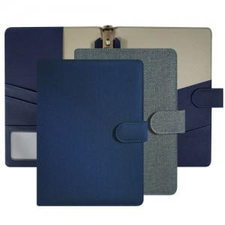

【상세/제작정보】 | <p><span style="font-size: 14pt;">*자석이 부착된 6공 바인더 형식입니다.</span></p><p>&nbsp;</p><p><span style="font-size: 14pt;">※ 기본수량 미만 발주 진행시 별도 문의 바랍니다.</span></p><p><span style="font-size: 14pt;">※ 운임비 별도 발생 됩니다.</span></p>

【인쇄/포장옵션】 | 불박 / 포장불가능

【공급단가】 | 수량 | 50~ | 100~ | 500~ | 1,000~ | 3,000~
*VAT별도 | 노트식 | 9,490원 | 9,340원 | 9,120원 | 8,760원 | 8,390원
 | 이틀식 | 9,620원 | 9,470원 | 9,250원 | 8,880원 | 8,510원

【상품 URL】 | https://www.synergygift.co.kr:443/src/goods_detail.php?gdno=40785

